Survol
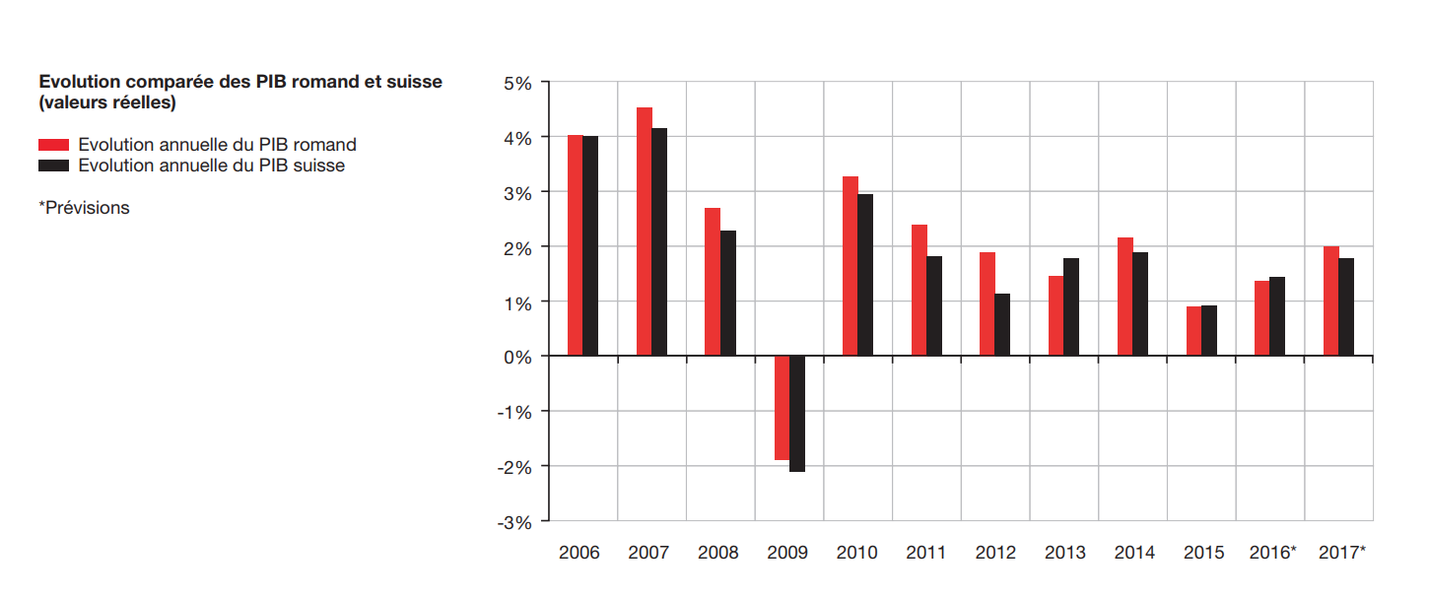
Aspects économiques des médias
Dépenses des ménages pour les médias
en francs par mois et par ménage (moyenne) et total annuel de tous les ménages |  |  |  |  |  |  |  |  |  |  |  |  |  |  |  |  |  |  |  |  |  |  |  |  |  |  |  |  |  |  |  | T 16.03.02.03.01

 |  | 2006 1) |  |  | 2007 1) |  |  | 2008 |  |  | 2009 |  |  | 2010 |  |  | 2011 |  |  | 2) | 2012 |  |  | 2013 |  |  | 2014 |  |  | 2015

Dépenses de consommation totales |  | 5135 | b | 199,984 Mio. | 5377 | b | 211,157 Mio. | 5311 | b | 212,549 Mio. | 5374 | b | 218,714 Mio. | 5498 | b | 222,492 Mio. | 5394 | b | 221,048 Mio. |  | 5511 | b | 227,137 Mio. | 5481 | b | 233,079 Mio. | 5432 | b | 230,714 Mio. | 5298 | b | 233,061 Mio.
Dépenses pour la culture 3) |  | 302 | b | 11,751 Mio. | 325 | b | 12,759 Mio. | 312 | b | 12,497 Mio. | 320 | b | 13,038 Mio. | 333 | c | 13,475 Mio. | 323 | b | 13,241 Mio. |  | 370 | c | 15,236 Mio. | 369 | b | 15,687 Mio. | 378 | b | 16,074 Mio. | 356 | b | 15,668 Mio.
Dépenses pour les médias 3) |  | 242 | b | 9,428 Mio. | 262 | b | 10,286 Mio. | 254 | b | 10,158 Mio. | 262 | b | 10,666 Mio. | 272 | b | 10,999 Mio. | 266 | b | 10,875 Mio. |  | 309 | b | 12,729 Mio. | 308 | b | 13,077 Mio. | 320 | b | 13,578 Mio. | 300 | b | 13,190 Mio.

Contenus et services |  | 176 | b | 6,868 Mio. | 182 | b | 7,148 Mio. | 183 | b | 7,320 Mio. | 194 | b | 7,892 Mio. | 201 | b | 8,136 Mio. | 210 | b | 8,594 Mio. |  | 245 | b | 10,109 Mio. | 260 | b | 11,046 Mio. | 266 | a | 11,318 Mio. | 259 | b | 11,395 Mio.

 | Contenus et services audiovisuels | 63 | b | 2,434 Mio. | 63 | b | 2,466 Mio. | 62 | b | 2,479 Mio. | 66 | b | 2,684 Mio. | 65 | b | 2,633 Mio. | 61 | b | 2,496 Mio. |  | 63 | b | 2,585 Mio. | 60 | b | 2,567 Mio. | 58 | b | 2,454 Mio. | 57 | b | 2,522 Mio.
 | Film et vidéo | 5 | d | 195 Mio. | 6 | d | 229 Mio. | 5 | d | 183 Mio. | 6 | d | 249 Mio. | 5 | d | 212 Mio. | 5 | d | 185 Mio. |  | 4 | e | 175 Mio. | 4 | e | 163 Mio. | 3 | d | 127 Mio. | 3 | e | 114 Mio.
 | Musique et son | 7 | d | 261 Mio. | 6 | d | 217 Mio. | 6 | d | 229 Mio. | 6 | d | 233 Mio. | 5 | d | 219 Mio. | 4 | d | 171 Mio. |  | 3 | d | 119 Mio. | 3 | e | 135 Mio. | 2 | d | 102 Mio. | 3 | e | 116 Mio.
 | Location de supports audio et vidéo | 1 | e | 23 Mio. | 1 | e | 21 Mio. | 0 | e | 18 Mio. | 0 | e | 12 Mio. | 0 | e | 14 Mio. | ( ) |  | ( ) |  | ( ) |  | ( ) | ( ) |  | ( ) | ( ) |  |  | 0 | e | 12 Mio.
 | Télévision et radio 4) | 45 | b | 1,738 Mio. | 46 | b | 1,804 Mio. | 46 | a | 1,852 Mio. | 49 | b | 1,986 Mio. | 49 | b | 1,975 Mio. | 47 | b | 1,933 Mio. |  | 50 | b | 2,076 Mio. | 49 | b | 2,078 Mio. | 48 | b | 2,041 Mio. | 46 | b | 2,033 Mio.
 | Cinéma | 6 | d | 217 Mio. | 5 | d | 196 Mio. | 5 | d | 198 Mio. | 5 | d | 204 Mio. | 5 | d | 211 Mio. | 5 | d | 199 Mio. |  | 5 | d | 210 Mio. | 4 | d | 186 Mio. | 4 | d | 177 Mio. | 6 | d | 247 Mio.
 | Imprimés | 57 | c | 2,235 Mio. | 56 | c | 2,200 Mio. | 52 | c | 2,087 Mio. | 53 | c | 2,140 Mio. | 54 | c | 2,184 Mio. | 51 | c | 2,096 Mio. |  | 50 | c | 2,057 Mio. | 49 | c | 2,082 Mio. | 46 | c | 1,939 Mio. | 44 | c | 1,921 Mio.
 | Livres et brochures | 22 | d | 850 Mio. | 21 | c | 837 Mio. | 19 | d | 754 Mio. | 20 | c | 823 Mio. | 20 | c | 824 Mio. | 19 | c | 795 Mio. |  | 19 | d | 771 Mio. | 18 | d | 763 Mio. | 16 | d | 685 Mio. | 16 | c | 707 Mio.
 | Journaux et périodiques | 36 | b | 1,384 Mio. | 35 | b | 1,363 Mio. | 33 | c | 1,333 Mio. | 32 | c | 1,317 Mio. | 34 | b | 1,360 Mio. | 32 | c | 1,301 Mio. |  | 31 | c | 1,286 Mio. | 31 | c | 1,319 Mio. | 30 | c | 1,254 Mio. | 28 | c | 1,214 Mio.
 | Internet (y.c. abonnemets combinés) jusqu'en 2011 4) 5) | 56 | c | 2,200 Mio. | 63 | c | 2,482 Mio. | 69 | b | 2,754 Mio. | 75 | b | 3,068 Mio. | 82 | b | 3,319 Mio. | 98 | b | 4,001 Mio. |  | … | … | … | … | … | … | … | … | … | … | … | …
 | Internet (y.c. abonnemets combinés) à partir de 2012 4) 5) | … | … | … | … | … | … | … | … | … | … | … | … | … | … | … | … | … | … |  | 133 | b | 5,468 Mio. | 150 | b | 6,397 Mio. | 163 | b | 6,924 Mio. | 158 | b | 6,952 Mio.
Matériel et biens |  | 66 | d | 2,560 Mio. | 80 | c | 3,137 Mio. | 71 | c | 2,838 Mio. | 68 | c | 2,775 Mio. | 71 | c | 2,863 Mio. | 56 | d | 2,281 Mio. |  | 64 | d | 2,620 Mio. | 48 | d | 2,031 Mio. | 53 | d | 2,260 Mio. | 41 | d | 1,795 Mio.
 | Appareils de lecture et de réception | 53 | d | 2,074 Mio. | 66 | c | 2,602 Mio. | 59 | c | 2,369 Mio. | 56 | d | 2,274 Mio. | 60 | d | 2,431 Mio. | 47 | d | 1,929 Mio. |  | 55 | d | 2,259 Mio. | 41 | d | 1,731 Mio. | 44 | d | 1,867 Mio. | 33 | d | 1,445 Mio.
 | Ordinateurs et modems | 24 | d | 930 Mio. | 29 | d | 1,133 Mio. | 23 | d | 929 Mio. | 24 | d | 992 Mio. | 28 | d | 1,124 Mio. | 26 | d | 1,058 Mio. |  | 23 | e | 944 Mio. | 19 | d | 819 Mio. | 23 | d | 986 Mio. | 16 | d | 709 Mio.
 | Téléviseurs et appareils vidéo, y compris les accessoires | 22 | e | 861 Mio. | 30 | d | 1,171 Mio. | 27 | d | 1,069 Mio. | 24 | d | 990 Mio. | 25 | d | 997 Mio. | 15 | d | 618 Mio. |  | 24 | e | 1,001 Mio. | 14 | d | 602 Mio. | 14 | d | 606 Mio. | 10 | e | 456 Mio.
 | Appareils radio et audio | 7 | e | 283 Mio. | 8 | d | 298 Mio. | 9 | d | 371 Mio. | 7 | e | 292 Mio. | 8 | e | 310 Mio. | 6 | e | 253 Mio. |  | 8 | e | 315 Mio. | 7 | e | 311 Mio. | 6 | e | 275 Mio. | 6 | e | 280 Mio.
 | Appareils photo et caméras, y compris les accessoires | 11 | d | 428 Mio. | 12 | d | 467 Mio. | 9 | d | 376 Mio. | 10 | e | 405 Mio. | 9 | e | 359 Mio. | 7 | e | 284 Mio. |  | 7 | e | 295 Mio. | 6 | e | 258 Mio. | 8 | e | 349 Mio. | 7 | e | 293 Mio.
 | Réparations | ( ) |  | ( ) | 2 | e | 68 Mio. | 2 | e | 93 Mio. | 2 | e | 96 Mio. | ( ) |  | ( ) | ( ) |  | ( ) |  | ( ) |  | ( ) | ( ) |  | ( ) | ( ) |  | ( ) | ( ) |  | ( )

Remarque:
Les chiffres étant arrondis, il se peut que les montants inscrits s'écartent légèrement des totaux.
Pour plus d’informations, voir la feuille de méthode sous:
https://www.bfs.admin.ch/bfs/fr/home/statistiques/culture-medias-societe-information-sport/culture/financement/depenses-menages.assetdetail.327347.html
Qualité des estimateurs:
a | Très bon: coefficient de variation < 1%.
b | Bon: coefficient de variation de ≥ 1% à < 2%.
c | Moyen: coefficient de variation de ≥ 2% à < 5%.
d | Suffisant: coefficient de variation de ≥ 5% à < 10%.
e | Mauvais: coefficient de variation ≥ 10%.
( ) | Nombre d'observations insuffisant pour publier les résultats.

Explications:
1) | Résultats obtenus selon le concept d'exploitation révisé de l'enquête sur le budget des ménages EBM de 2008.
2) | Le questionnaire de l'Enquête sur le budget des ménages a été adapté en 2012 pour tenir compte des nouveaux développements dans le secteur des médias (notamment la tendance vers des abonnements combinés pour Internet, la téléphonie et la télévision). Du fait de ce changement, la catégorie "Internet" et donc aussi les dépenses totales pour les médias ne sont plus comparables avec les années précédentes.
3) | Les dépenses consacrées aux médias sont considérées comme faisant partie des dépenses culturelles. On ne peut toutefois pas les déduire de ces dernières pour obtenir les dépenses culturelles « hors médias », car beaucoup de contenus relèvent à la fois de la culture et des médias (p. ex. le cinéma).
4) | Depuis 2012, les dépenses qui concernent la consommation de télévision via internet peuvent être distinguées l'une de l'autre. Pour cette raison, depuis lors, elles ne sont plus comptées dans la catégorie "Internet" mais dans "Télévision et radio".
5) | En 2017, les chiffres ont fait l'objet d'une révision partielle. Celle-ci portait principalement sur les dépenses dans la catégorie "Internet", ce qui a entraîné une hausse de ces dépenses. Les données ne sont donc plus comparables avec les publications précédentes. Pour plus d'informations, voir la feuille de méthode sous:
 | https://www.bfs.admin.ch/bfs/fr/home/statistiques/culture-medias-societe-information-sport/culture/financement/depenses-menages.assetdetail.327347.html

Source: Office fédéral de la statistique (OFS), enquête sur le budget des ménages (EBM)
Renseignements: 058 463 61 58, cultureandmedia@bfs.admin.ch
© OFS - Encyclopédie statistique de la Suisse

